problema 2
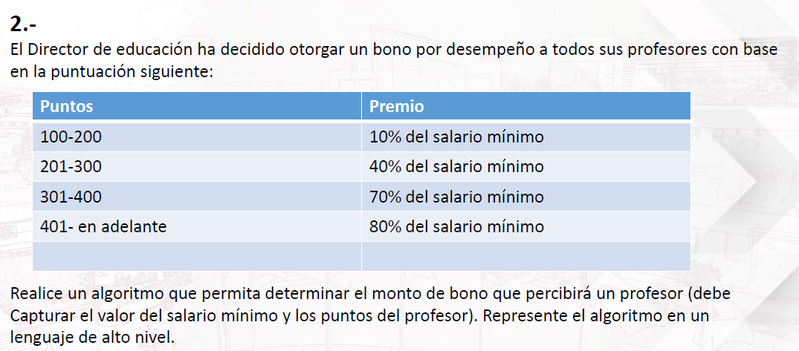

 |  |  |  |  | varaibles
 |  |  |  |  | bono
 |  |  |  |  | puntos
 |  |  |  |  | salario minimo

 |  |  |  |  | si los puntos | bono | proceso
 |  |  |  |  | 100<=puntos>=200 | 10% | bono=salario*0.10
 |  |  |  |  | 201<=puntos>=300 | 40% | bono=salario*0.40
 |  |  |  |  | 301<=puntos>=400 | 70% | bono=salario*0.70
profesores | puntos | salario | aumento | bono | 401<=puntos | 80% | bono=salario*0.80
Javier | 153 | 1100 | 10% | 110
Maria | 204 | 1300 | 40% | 520
Diego | 389 | 1000 | 70% | 700
Mario | 402 | 900 | 80% | 720

